Hoja1
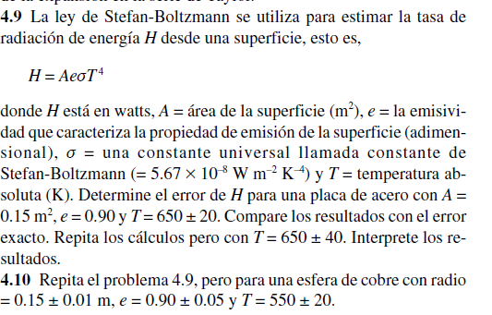
 |  | Valor | Error
 | A | 0.15 | 0.01
 | e | 0.9 | 0.01
 | T | 650 | 20
 | cte | 5.67E-08

 | H | 1366.3760906

 |  | 9109.1739375

 |  | 8.40846825

 |  | 1518.1956562

 | eH= | 274.44306094

H - eH= | 1091.9330297
H + eH= | 1640.8191516

ej1
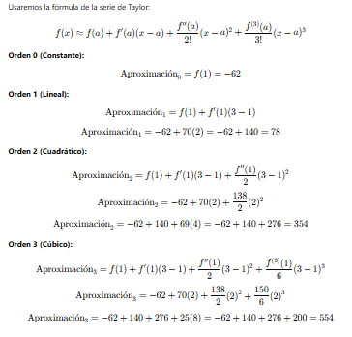
Derivadas |  | f(3)= | 554 | Aproximación |  | Errores Porcentuales
f(x) | 25x3−6x2+7x−88, | F()= | -62 | f(0) | -62 |  | 111.19133574
f′(x) | 75x2−12x+7 | f(1)= | 70 | f(1) | 78 |  | 85.920577617
f′′(x) | 150x−12 | f(2)= | 138 | f(2) | 354 |  | 36.101083032
f(3)(x) | 150 | f(3)= | 150 | f(3) | 554 |  | 0

ej2
 |  |  |  |  |  | a= | 1
 |  |  |  |  |  | x= | 2.5
 |  |  |  |  |  | ln(2,5) | 0.91629073187
 |  |  |  |  |  | a= | 1
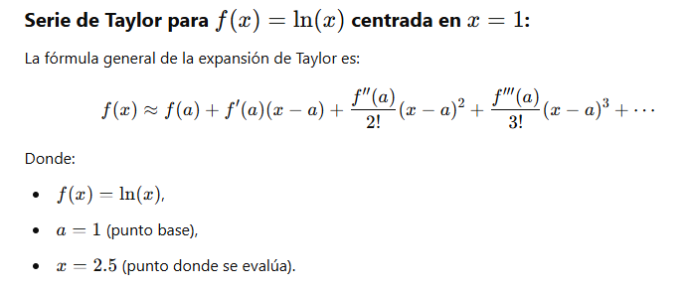
 |  |  |  |  |  | x= | 2.5

 |  |  |  |  | 1 | f(x)=ln(x) | = | f(1)=ln(1)=0. | 0
 |  |  |  |  | 2 | f′(x)=x1​ | = | f′(1)=1. | 1
 |  |  |  |  | 3 | 𝑓′′(𝑥)=−1/𝑥^2 | = | f′′(1)=−1. | -1
 |  |  |  |  | 4 | f′′′(x)=2/x^3 | = | f′′′(1)=2. | 2
 |  |  |  |  | 5 | 𝑓(4)(𝑥)=−6/𝑥^4 | = | f(4)(1)=−6. | -6

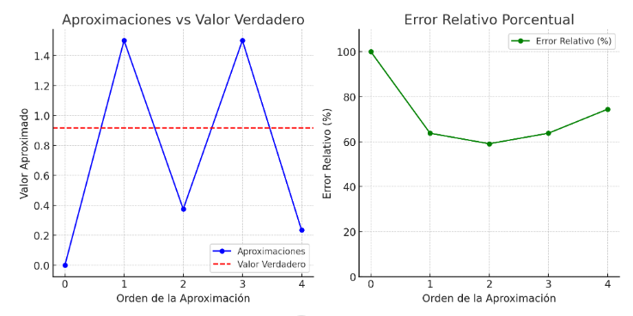
 |  | Aprox. Parcial | Valor acumulado | ErrorRelativo
Termino 0 | = | 0 | 0 | 100
Termino 1 | = | 1.5 | 1.5 | 63.703500191
Termino 2 | = | -1.125 | 0.375 | 59.074124952
Termino 3 | = | 1.125 | 1.5 | 63.703500191
Termino 4 | = | -1.265625 | 0.234375 | 74.421328095

ej3
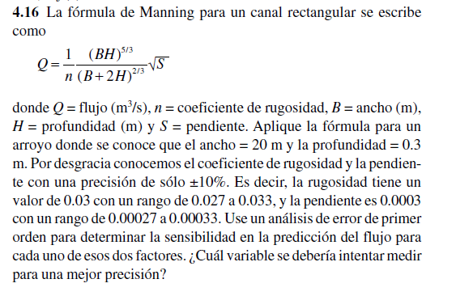
 | Ancho (B) = |  | 20
 | Profundidad (H) = |  | 0.3
 | Coeficiente de rugosidad (n) = |  | 0.03 | (±10%, rango: 0.027 a 0.033)
 | Pendiente (S) = |  | 0.0003 | (±10%, rango: 0.00027 a 0.00033)

 | n= | 0.3 | BH= | 6 | 19.811563493
 | S= | 0.0003 | B+2H= | 20.6 | 7.5146971065

 |  |  |  | 0.017320508076 |  | 1.5221121163
 | Q= | 1.5221121163 |  | 33.333333333

 |  | -50.737070543 |  |  |  | 2536.8535271

 | (±10%, rango: 0.027 a 0.033) |  | Q(N)= | 0.15221121163
Conclusión | (±10%, rango: 0.00027 a 0.00033) |  | Q(S)= | 0.076105605814

La rugosidad (n) tiene una mayor influencia en el cálculo del flujo que la pendiente (S), ya que el cambio absoluto en Q debido a n es significativamente mayor que el causado por S. | La variación en Q debido a n sigue siendo mayor que la debida a SSS.

Por lo tanto, para mejorar la precisión del cálculo del flujo (Q), se debería intentar medir el coeficiente de rugosidad (n) con mayor exactitud.

